FORMATO GQ-016
PROPUESTA DE MEJORA | PROPUESTA DE MEJORA O INNOVACIÓN |  |  |  | REGISTRO
 |  |  |  |  | COPIA CONTROLADA
 |  |  |  |  | COD GQ-016-R | VERSION 0,5
 |  |  |  |  | FECHA 18-mar-21 | PAGINA 1 DE 1

Nombre de la propuesta: | Boton que permita devolver equipo a la mochila del tecnico.
Nombre de la persona o equipo que genera la PM: | DIGITACION

SITUACIÓN INICIAL |  |  | SITUACIÓN FINAL
Se observa en el plan piloto, despues de realizar la auditoria en modulo de gestion de las OT, que algunos tecnicos trocan los equipos y/o ponen seriales demás. |  |  | Personal de digitación no se vería obligado a escalar al desarrollador de LCCA para realizar la devolucion del equipo cada vez que esto suceda. Optimizando tiempo de respuesta y validación.

FOTO O DIBUJO INICIAL |  |  | FOTO O DIBUJO FINAL
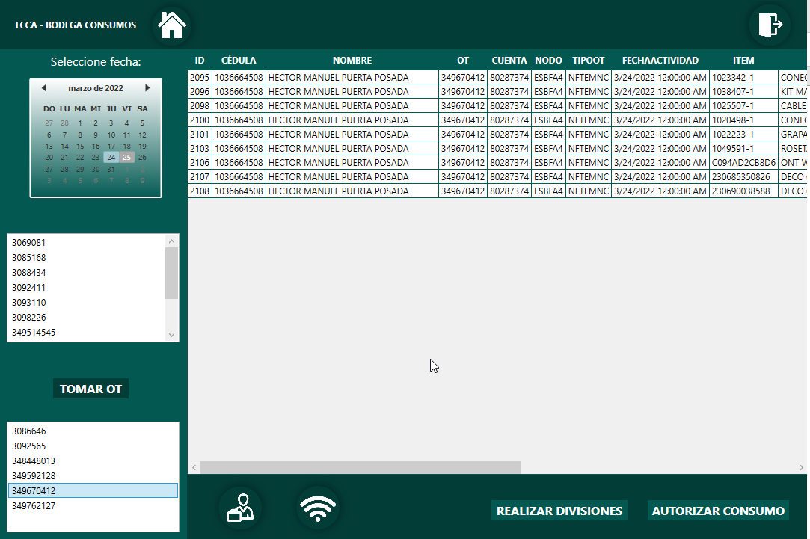 |  |  | 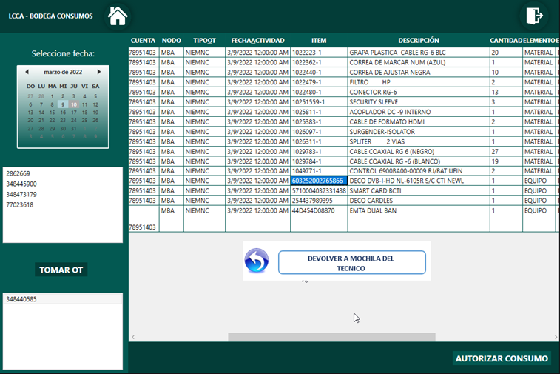

Objetivo: | Evitar escalamientos al desarollador de LCCA
Alcance: | DIGITACION, ALMACEN, OPERACIONES Y TECNICOS.
Requerimientos: | REVISION CON ANALISTA LOGISTICO, CORDINADOR LOGISTICO, DESARROLLADOR LCCA Y AREA DE DIGITACION

Elaborado por: Coordinadora Sistemas Integrados de Gestión Natalia Lopez Marin |  | Revisado por: Dirección de I+D Marlon Alberto Henandez Arboleda |  | Aprobado por: Director de procesos Walter Jimenez

